Presentación

Especialización en Radiología e
Imágenes Diagnósticas
Informe de egresados y empleadores 2020




Informe consolidado de encuestas aplicadas a egresados y empleadores
Proceso Gestión de Egresados

INTRODUCCIÓN:
El proceso Gestión de Egresados fortalece a la Universidad con los resultados de las encuestas realizadas a egresados y empleadores, para cada uno de los programas académicos de pregrado y posgrado con la finalidad de trabajar en los procesos de autoevaluación y acreditación, puesto que, el seguimiento a los egresados es un elemento fundamental en la búsqueda de la calidad y factor estratégico para el mejoramiento y evaluación del impacto que la institución tiene en el medio; además de la satisfacción de los empleadores que nos enrutan a la excelencia profesional. Se trabaja de la mano con la Vicerrectoría Académica en pro del aseguramiento de la calidad de cada uno de los programas académicos, así mismo se respalda el direccionamiento estratégico del Plan de desarrollo institucional que involucra al egresado como un aliado que permite generar un mayor contacto entre el contexto laboral y la academia, debido al vínculo tan cercano que tiene a la realidad social actual. Este informe, presenta los resultados obtenidos de la aplicación de encuesta a egresados de posgrados al momento de graduarse, segundo y quinto año de egreso, demás de las encuestas a empleadores. A continuación se presentan en las siguientes pestañas información sobre: Informe hasta el 2018 Informe egresados 2020 Resultados encuestas empleadores Información Observatorio Laboral para la Educación (OLE)

Equipo de trabajo
Yenny Viviana Quiceno Barreto Directora Ejecutiva Asociación de Egresados ASEUTP diregresados@utp.edu.co - 3137355 Erika Alejandra Hincapié Ortiz Coordinadora Gestión de Egresados egresados@utp.edu.co - 3137533

Gestión de Egresados Asociación de Egresados www.utp.edu.co/egresados Edificio 3, tercer piso, Oficina 3-305 Universidad Tecnológica de Pereira

Informe hasta el 2019


Consolidación de datos
Especialización en Radiología e Imágenes Diagnósticas
Fuente: encuestas Observatorio de Seguimiento y Vinculación del Egresado

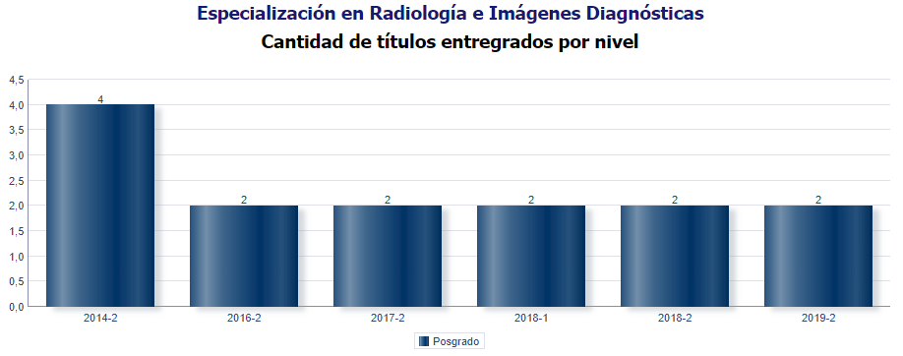

MG | 2 AÑO | 5 AÑO
2 | 0 | 0

Total graduados: 14
Total egresados encuestados 2018: 10
Total egresados encuestados 2019: 2
Nivel de encuestas diligenciadas: 14,3%

Género

Género | Frecuencia | Porcentaje
Masculino | 2 | 100%
Femenino | 0 | 0%
Total | 2 | 100%

Masculino | 1
Femenino | 0

Estado Civil

Estado Civil | Frecuencia | Porcentaje
Casado(a)/unión libre | 1 | 50%
Soltero | 1 | 50%
otro | 0 | 0%
Total | 2 | 100%

Casado(a)/unión libre | 0.5
Soltero | 0.5
otro | 0

Número de hijos

Hijos | Frecuencia | Porcentaje
0 | 1 | 50%
1 | 0 | 0%
2 | 1 | 50%
Más de 2 | 0 | 0%
Total | 2 | 100%

0 | 0.5
1 | 0
2 | 0.5
Más de 2 | 0

Que ocupa la mayor parte de su tiempo

¿En la actualidad, en qué actividad ocupa la mayor parte de su tiempo? (opción única) |  |  | Frecuencia
Trabajando |  |  | 0
Buscando trabajo |  |  | 1
Estudiando |  |  | 1
Oficios del hogar |  |  | 0
Incapacitado |  |  | 0
Otra actividad |  |  | 0
Total |  |  | 2

Ocupación |  |  | Porcentaje
Trabajando |  |  | 0%
Buscando trabajo |  |  | 50%
Estudiando |  |  | 50%
Oficios del hogar |  |  | 0%
Incapacitado |  |  | 0%
Otra actividad |  |  | 0%

 | Trabajando | Buscando trabajo | Estudiando | Oficios del hogar | Incapacitado | Otra actividad
 | 0 | 0.5 | 0.5 | 0 | 0 | 0

Producción Científica y Tipo de producción
Si | 1
No | 0
¿Ha realizado algún tipo producción científica? |  | Frecuencia | Porcentaje
Si |  | 2 | 100%
No |  | 0 | 0%
TOTAL |  | 2 | 100%

Canales de Comunicación

Redes Sociales | 0.33333333333
Campus Informa | 0
Programa del cual egresó | 0.33333333333
Oficina de egresados | 0
Universitaria Estéreo | 0
Ninguno | 0.33333333333
Otros | 0
¿De los siguientes canales de comunicación cuáles utiliza para mantener contacto con la Universidad Tecnológica de Pereira?

Canales de comunicación |  |  | Frecuencia | Porcentaje
Redes Sociales |  |  | 1 | 33%
Campus Informa |  |  | 0 | 0%
Programa del cual egresó |  |  | 1 | 33%
Oficina de egresados |  |  | 0 | 0%
Universitaria Estéreo |  |  | 0 | 0%
Ninguno |  |  | 1 | 33%
Otros |  |  | 0 | 0%
Total |  |  | 3 | 100%

Calidad Profesores

¿Cuál es su apreciación sobre la calidad de las competencias pedagógicas de los docentes del programa?
Excelente | 0
Bueno | 1
Regular | 0
Malo | 0

Calificación | Frecuencia | Porcentaje
Excelente | 0 | 0%
Bueno | 2 | 100%
Regular | 0 | 0%
Malo | 0 | 0%
Total | 2 | 100%

Si | 1
No | 0
¿Se encuentra satisfecho con el programa de posgrado del cual egresó?

Satisfacción | Frecuencia | Porcentaje
Si | 2 | 100%
No | 0 | 0%
Total | 2 | 100%

Si | 1
No | 0
¿Recomendaría a un egresado de esta institución seleccionar este programa de posgrado que estudió ?

Satisfacción | Frecuencia | Porcentaje
Si | 2 | 100%
No | 0 | 0%
Total | 2 | 100%

Califique de 1 a 5 la calidad de la formación que imparte el programa de posgrado sobre sus estudiantes.Siendo 5 la calificación más alta.

 | 1 | 0
 | 2 | 0
 | 3 | 0
 | 4 | 0.5
 | 5 | 0.5
Calidad formación | Frecuencia |  | Porcentaje
1 | 0 |  | 0%
2 | 0 |  | 0%
3 | 0 |  | 0%
4 | 1 |  | 50%
5 | 1 |  | 50%
Total | 2 |  | 100%

Si tiene sugerencias para mejorar la calidad de ésta formación, por favor menciónelas:

facilitar al estudiante para poder realizar rotaciones en otras ciudades y universidades .

Egresados 2020
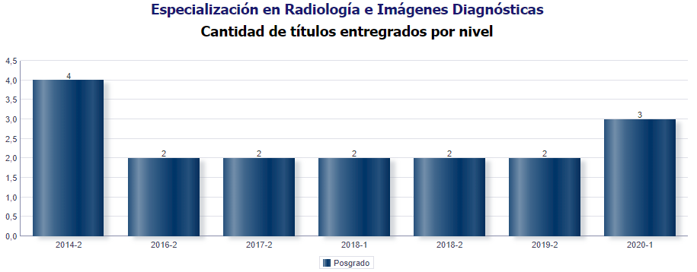
Consolidación de datos
Especialización en Radiología e Imágenes Diagnósticas
Fuente: encuestas Observatorio de Seguimiento y Vinculación del Egresado

MG | 2 AÑO | 5 AÑO
3 | 0 | 0

Total graduados: 17
Total egresados encuestados 2019: 2
Total egresados encuestados 2020: 3
Nivel de encuestas diligenciadas: 17,6%

Género

Género | Frecuencia | Porcentaje
Masculino | 2 | 67%
Femenino | 1 | 33%
Total | 3 | 100%

Estado Civil

Estado Civil | Frecuencia | Porcentaje
Casado(a)/unión libre | 2 | 67%
Soltero | 1 | 33%
otro | 0 | 0%
Total | 3 | 100%

Número de hijos

Hijos | Frecuencia | Porcentaje
0 | 0 | 0%
1 | 2 | 67%
2 | 1 | 33%
Más de 2 | 0 | 0%
Total | 3 | 100%

Que ocupa la mayor parte de su tiempo

¿En la actualidad, en qué actividad ocupa la mayor parte de su tiempo? (opción única) |  |  | Frecuencia
Trabajando |  |  | 0
Buscando trabajo |  |  | 0
Estudiando |  |  | 3
Oficios del hogar |  |  | 0
Incapacitado |  |  | 0
Otra actividad |  |  | 0
Total |  |  | 3

Ocupación |  |  | Porcentaje
Trabajando |  |  | 0%
Buscando trabajo |  |  | 0%
Estudiando |  |  | 100%
Oficios del hogar |  |  | 0%
Incapacitado |  |  | 0%
Otra actividad |  |  | 0%

 | Trabajando | Buscando trabajo | Estudiando | Oficios del hogar | Incapacitado | Otra actividad
 | 0 | 0 | 1 | 0 | 0 | 0

Producción Científica y Tipo de producción

¿Ha realizado algún tipo producción científica? |  | Frecuencia | Porcentaje
Si |  | 1 | 33%
No |  | 2 | 67%
TOTAL |  | 3 | 100%

Canales de Comunicación

¿De los siguientes canales de comunicación cuáles utiliza para mantener contacto con la Universidad Tecnológica de Pereira?

Canales de comunicación |  |  | Frecuencia | Porcentaje
Redes Sociales |  |  | 0 | 0%
Campus Informa |  |  | 1 | 33%
Programa del cual egresó |  |  | 1 | 33%
Oficina de egresados |  |  | 0 | 0%
Universitaria Estéreo |  |  | 0 | 0%
Ninguno |  |  | 1 | 33%
Otros |  |  | 0 | 0%
Total |  |  | 3 | 100%

Calidad Profesores

¿Cuál es su apreciación sobre la calidad de las competencias pedagógicas de los docentes del programa?

Calificación | Frecuencia | Porcentaje
Excelente | 1 | 33%
Bueno | 2 | 67%
Regular | 0 | 0%
Malo | 0 | 0%
Total | 3 | 100%

¿Se encuentra satisfecho con el programa de posgrado del cual egresó?

Satisfacción | Frecuencia | Porcentaje
Si | 3 | 100%
No | 0 | 0%
Total | 3 | 100%

¿Recomendaría a un egresado de esta institución seleccionar este programa de posgrado que estudió ?

Satisfacción | Frecuencia | Porcentaje
Si | 3 | 100%
No | 0 | 0%
Total | 3 | 100%

Califique de 1 a 5 la calidad de la formación que imparte el programa de posgrado sobre sus estudiantes.Siendo 5 la calificación más alta.

 | 1 | 0%
 | 2 | 0%
 | 3 | 0%
 | 4 | 67%
 | 5 | 33%
Calidad formación | Frecuencia |  | Porcentaje
1 | 0 |  | 0%
2 | 0 |  | 0%
3 | 0 |  | 0%
4 | 2 |  | 67%
5 | 1 |  | 33%
Total | 3 |  | 100%

Si tiene sugerencias para mejorar la calidad de ésta formación, por favor menciónelas:

Es importante buscar la formación de los docentes en pedagogía, con el fin de consolidar la enseñanza en el programa de Radiología.

Empleadores
Especialización en Radiología e Imágenes Diagnósticas
Informe de egresados y empleadores 2020

Nombre de la Institución y/o empresa | Nombre del empleador | Dirección de la empresa | Teléfono o número de celular | Correo electrónico de la empresa | Ciudad | Departamento
RADIOLOGOS ASOCIADOS S.A.S | RADIOLOGOS ASOCIADOS S.A.S | CRA 6 # 22-25 CENTRO DE PEREIRA | 3114978 | info@radiologosasociados.net | PEREIRA | RISARALDA

¿ A qué sector económico pertenece la institución y/o empresa? | Seleccione el tipo de empresa
Salud | Privada

La formación que imparten los programas académicos debe ser relevante académicamente y debe responder a las necesidades locales, regionales, nacionales e internacionales. ¿En su opinión los programas de la Universidad Tecnológica de Pereira cumplen con esas caracterísitcas? | ¿Por qué?
Alto grado | forma profesionales integrales, con niveles altos de exigencia y compromiso por la labor que realizan

Conoce Usted proyectos de impacto social que hayan sido generados por programas académicos de esta institución?
No sabe

¿En qué grado los programas académicos, han impactado positivamente en el desarrollo de la región? | ¿De acuerdo a su experiencia, el perfil profesional y ocupacional de los egresados, corresponde al perfil profesional ofrecido por su programa de formación? | ¿Por qué?
Alto grado | No sabe | no conozco detalladamente el plan de curso de los programas que ofrece la universidad

Califique la calidad de la formación que imparten los programas académicos sobre sus estudiantes y su desempeño a nivel laboral | Si tiene sugerencias para mejorar la calidad de la formación académica, por favor menciónelas
Alto grado | formas profesionales competentes

¿En qué grado los egresados del programa académico vinculados a su organización han impactado positivamente el desarrollo de la región? | Califique de 1 a 5 la calidad del desempeño laboral de los egresados de la Universidad Tecnológica de Pereira. (5 equivale a la calificación más alta)
Mediano grado | 4

¿Qué competencias adicionales considera que requiere un egresado de la UTP ? | Califique la percepción sobre la calidad humana de los egresados de la UTP que laboran en su empresa | Califique la percepción sobre la calidad ética de los egresados de la UTP que laboran en su empresa | Califique la percepción sobre la calidadprofesional de los egresados de la UTP que laboran en su empresa
liderazgo | Excelente | Excelente | Excelente

OLE
Especialización en Radiología e Imágenes Diagnósticas
Informe de egresados, empleadores y
observatorio laboral para la educación

Información Observatorio Laboral para la Educación

AÑO DE EGRESO | NIVEL DE ESTUDIO
 | NIVEL ACADEMICO | NIVEL DE FORMACION | TASA DE COTIZANTES | PROMEDIO INGRESO 2016
2016 | POSGRADO | Especialización en Radiología e Imágenes Diagnósticas | - | -
2015 |  |  | - | -
2014 |  |  | 100.00% | $ 1,560,978
2013 |  |  | - | -

Egresados que cotizan como empleadores o independientes.
Fuente: Observatorio Laboral para la Educación.
Fecha de información: 2016

